상품제안서
알로 미니 무선 전동 마사지건 | 상품코드: S42136

 |  |  |  |  |  |  | 02-713-8555 | www.synergygift.co.kr
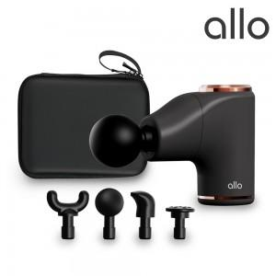

【상세/제작정보】 | 인체공학적 설계의 그립감과 7.05mm의 진폭과 3200RPM의 작지만 강력한 힘

【인쇄/포장옵션】 | 레이저 / 포장지포장

【공급단가】 | 수량 | 20~ | 50~ | 100~ | 300~ | 500~
*VAT별도 | 블랙 | 42,950원 | 40,220원 | 39,200원 | 38,180원 | 37,500원
 | 퍼플 | 42,950원 | 40,220원 | 39,200원 | 38,180원 | 37,500원

【상품 URL】 | https://www.synergygift.co.kr:443/src/goods_detail.php?gdno=42136

